상품제안서
송월우산 송월 3단 컬러무지 우산 | 상품코드: F07230

 |  |  |  |  |  |  | 02-412-0044 | www.easy1.co.kr
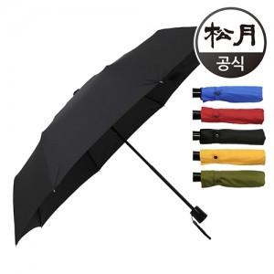

【상세/제작정보】 | <p>블랙색상만 진행가능합니다.</p><p>나머지 칼라 단종입니다.</p>

【인쇄/포장옵션】 | 실크 / 포장지포장

【공급단가】 | 수량 | 100~ | 300~ | 500~ | 1,000~ | 3,000~
*VAT별도 | 단가 | 8,230원 | 7,930원 | 7,620원 | 7,320원 | 7,130원

【상품 URL】 | https://dev.easy1.co.kr:443/src/goods_detail.php?gdno=7230

